Instrucciones
JARRAIBIDEAK: Kalkulu-orri honek dirulaguntzaren xede den inbertsioaren ondorengo CO2eq isuriak inbertsioaren aurreko egoeran dauden CO2eq isurketekin alderatzeko balio du, baita saihestutako EUR/tCO2eq kostuen efizientzia-balioa kalkulatzeko ere.
Bete "Proiektuaren datuak" orria; hondo horiko edo urdineko gelaxketan bakarrik sar ditzakezu datuak.
Gainerako ziega guztiak eskrituraren aurka babestuta daude.
Datuak sartu behar dituzu:
A
Hondo urdineko gelaxkak ("aukeratu" zutabea): lehenik eta behin, erabilitako edo erabili beharreko erregaia aukeratu behar duzu, goitibeherako gailuaren balio bat aukeratuta. Hori egitean, automatikoki beteko dira "unitatea" eta "igorpen-faktorea" zutabeei dagozkien gelaxkak.
(*) Erregaia zerrendatuta ez badago bakarrik sartu ahal izango du informazioa eskuz "5 Zerrendan sartuta ez dagoen erregaia" eremuan.
a
Hondo horidun gelaxkak: prozesuaren balioa sartu behar duzu:
"Instalazio berriaren bizitza erabilgarria (urteak)" laukitxoa: bizitza erabilgarria 10 urtetik beherakoa bada, bizitza erabilgarria sartu beharko da. Balio-bizitza 10 urtekoa edo gehiagokoa bada, 10 urteko balioa sartu beharko du.
"Inbertsioa baino lehen" zutabea: "unitatea" zutabeko neurketa-unitatea erabiliz, erregaiaren urteko kontsumoa adierazi behar da prozesuan, inbertsioa egin aurretik.
"Inbertsioaren ondoren" zutabea: "unitatea" zutabeko neurketa-unitatea erabiliz, inbertsioa egin ondoren prozesurako espero den urteko kontsumoa adierazi behar da.
(*) lehen aipatutako kasuan, zerrenda goitibeherakoetan sartzen ez den erregaia bada, dagokion erregaia sartu ahal izango du ("aukeratu" zutabea), eta unitatea adierazi beharko du "unitatea" zutabean, emisio-faktorea (kgCO2eq/unitatea) "emisio-faktorea" zutabean, eta balio hori adierazten duen iturri arauemailearen edo bibliografikoaren erreferentzia.
"Inbertsio hautagarria" gelaxka: dirulaguntzaren xede den inbertsio hautagarriaren balioa adierazi behar da.
SARTUTAKO BALIOEKIN, KALKULU-ORRIAK SAIHESTU DIREN ISURKETEN BALIOA ETA KOSTUEN EFIZIENTZIARENA KALKULATZEN DITU
Ateratzen den zenbatekoa (€/ tCO2eq) zenbat eta txikiagoa izan, orduan eta kostu txikiagoa izango du emisioen murrizketak, eta, beraz, eraginkorragoa izango da aurreikusitako inbertsioa.

(OCULTAR) Factores de emisión
 |  | datos año 2021
 | Unidad | Factor de emisión kgCO2/unidad
Gas natural | kWhPCS | 0.182 | Factor de emisión del gas natural expresado en kgCO2/kWhPCS (Poder Calorífico Superior). Para el paso de PCS a PCI se utiliza el factor de conversión de 0,901.
LPG | l | 1.545
Gas propano | kg | 2.966
Gas butano | kg | 2.996
Gas manufacturado | kg | 0.881
Biogás | kg | 0.001 | La utilización de la biomasa (madera, pellets o biogás) como combustible se considera neutra en emisiones de CO2 al ser de origen biogénico pero sí producirá emisiones de CH4 y N2O.
 |  |  | Para los cálculos, se considerará que el factor de emisión del CO2 es 0 kgCO2/kg. Los factores de emisión de CO2 con independencia de su origen biogénico serían: para el biogás 1,369 kgCO2/kg, para la madera 1,617 kgCO2/kg y para los pellets 2,025 kgCO2/kg.
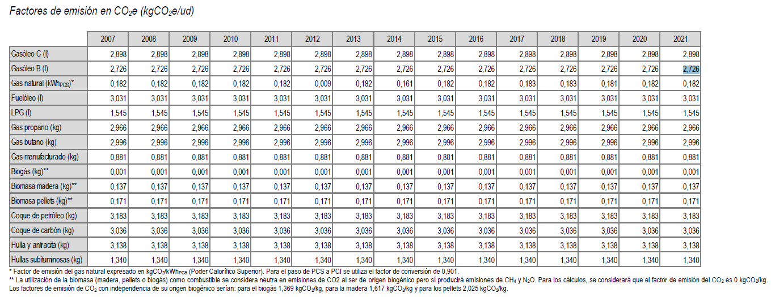
 | Unidad | Factor de emisión kgCO2/unidad
Gasóleo C | l | 2.898
Gasóleo B | l | 2.726
Fuelóleo | l | 3.031
Coque de petróleo | kg | 3.183
Coque de carbón | kg | 3.036
Hulla y antracita | kg | 3.138
Hullas subituminosas | kg | 1.34

 | Unidad | Factor de emisión kgCO2/unidad
Biomasa madera | kg | 0.137
Biomasa pellets | kg | 0.171

 | Unidad | Factor de emisión kgCO2/unidad
Hidrógeno gris | kg | 8.85 | COMMISSION DECISION of 27 April 2011 determining transitional Union-wide rules for harmonised free allocation of emission allowances pursuant to Article 10a of Directive 2003/87/EC of the European Parliament and of the Council
Hidrógeno verde | kg | 0

 |  | datos año 2021
 | Unidad | Factor de emisión kgCO2/unidad
Electricidad mix peninsular | kWh | 0.119
https://www.ree.es/es/datos/generacion/no-renovables-detalle-emisiones-CO2

